1GD-FR-0020
 |  |  |  |  |  |  | PROCESO DE GESTIÓN DOCUMENTAL |  |  |  |  |  |  |  |  | POLICÍA NACIONAL
Código:1GD-FR-0020
Fecha: 04/07/2018 |  |  |  |  |  |  | DIAGNÓSTICO INTEGRAL PARA LOS ARCHIVOS DE LA POLICÍA NACIONAL
Versión: 0

CIUDAD: IBAGUÉ,TOLIMA |  |  |  |  |  |  |  |  |  | FECHA ELABORACIÓN DEL DIAGNÓSTICO |  |  |  |  |  |  | 21 |  | 11 |  |  | 2022
RESPONSABLE DEL DILIGENCIAMIENTO:
A. IDENTIFICACIÓN
CÓDIGO Y NOMBRE DE LA UNIDAD: 3.8.2.2 POLICIA METROPOLITANA DE IBAGUÉ
FECHA DE CREACIÓN DE LA UNIDAD: 15 DE NOVIEMBRE DE 2011 |  |  |  |  |  |  |  |  |  | ACTO ADMINISTRATIVO DE CREACIÓN DE LA UNIDAD: RESOLUCION No. 04378 del 28 11 2011 “POR LA CUAL SE CREA LA POLICIA METROPOLITANA DE IBAGUE, SE DEFINE LA ESTRUCTURA ORGANICA Y SE DETERMINAN SUS FUNCIONES”
DIRECCIÓN DE LA UNIDAD: Carrera 48 sur N° 157 – 199 Vía Picaleña |  |  |  |  |  |  |  |  |  | ACTO ADMINISTRATIVO VIGENTE DE LA UNIDAD: RESOLUCIÓN No. 00177 DEL 20/01/2014 “POR LA CUAL SE DEFINE LA ESTRUCTURA ORGÁNICA INTERNA Y SE DETERMINAN LAS FUNCIONES DE LA POLICÍA METROPOLITANA DE IBAGUÉ”
CORREO ELECTRÓNICO DE LA UNIDAD: metib.coman@policia.gov.co |  |  |  |  |  |  |  |  |  | TELÉFONO: 0982708401 |  |  |  |  |  |  |  | IP: 33401
A.1 DIRECTOR, COMANDANTE O JEFE DE LA UNIDAD:
NOMBRE:
GRADO:
CARGO: |  |  | COMANDANTE POLICIA METROPOLITANA DE IBAGUÉ
TIEMPO EN EL CARGO: |  |  |  | 00-03-21
A.2 ADMINISTRACIÓN DEL ARCHIVO
Jefe Grupo de Gestión Documental
NOMBRES Y APELLIDOS: |  |  |  |  |  |  |  |  |  | CAPACITACIÓN O CURSOS EN GESTIÓN DOCUMENTAL Y ARCHIVÍSTICA
GRADO: |  |  |  |  |  |  |  |  |  | 1 | ADMINISTRACION DOCUMENTAL EN EL ENTORNO LABORAL
CARGO: JEFE GRUPO GESTION DOCUMENTAL |  |  |  |  |  |  |  |  |  | 2 | FUNDAMENTOS BÁSICOS EN GESTIÓN DOCUMENTAL
TIEMPO EN EL PROCESO DE GESTIÓN DOCUMENTAL |  |  |  |  |  |  |  |  |  | 3
TIEMPO EN LA INSTITUCIÓN |  |  |  |  |  |  |  |  |  | 4
CORREO INSTITUCIONAL: |  |  |  |  |  |  |  |  |  | 5
No. CELULAR: |  |  |  |  |  |  |  |  |  | 6
No IP DE LA OFICINA Y/O GRUPO: 33445 |  |  |  |  |  |  |  |  |  | 7
CONDICIÓN MÉDICO LABORAL: |  |  |  |  |  |  |  |  |  | 8
Funciones del Jefe Grupo de Gestión Documental
1 | Identificar y administrar los riesgos asociados al proceso
2 | Difundir en la unidad los documentos y lineamientos del proceso
3 | Aplicar las Tablas de Retención Documental y realizar disposición final
4 | Recepcionar, organizar y administrar los documentos
5 | Aplicar programas de conservación preventiva
6 | Orientar y facilitar la consulta de documentos
7 | Seleccionar la documentación para su conservación temporal, permanente o eliminación
Responsable Archivo Central
NOMBRES Y APELLIDOS: |  |  |  |  |  |  |  |  |  | CAPACITACIÓN O CURSOS EN GESTIÓN DOCUMENTAL Y ARCHIVÍSTICA
GRADO: |  |  |  |  |  |  |  |  |  | 1 | ORGANIZACIÓN DOCUMENTAL EN EL ENTORNO LABORAL
CARGO: |  |  |  |  |  |  |  |  |  | 2 | LEGISLACION DOCUMENTAL EN EL ENTORNO LABORAL
TIEMPO EN EL PROCESO DE GESTIÓN DOCU |  |  |  |  |  |  |  |  |  | 3 | ADMINISTRACION DOCUMENTAL EN EL ENTORNO LABORAL
TIEMPO EN LA INSTITUCIÓN |  |  |  |  |  |  |  |  |  | 4 | ORGANIZACIÓN DE ARCHIVOS
CORREO INSTITUCIONAL: |  |  |  |  |  |  |  |  |  | 5 | FUNDAMENTOS BÁSICOS EN GESTIÓN DOCUMENTAL
No. CELULAR: |  |  |  |  |  |  |  |  |  | 6 | METODOLOGÍA PARA LA ELABORACIÓN DE INVENTARIOS Y TRANSFERENCIAS DOCUMENTALES
No IP DE LA OFICINA Y/O GRUPO: 33445 |  |  |  |  |  |  |  |  |  | 7
CONDICIÓN MÉDICO LABORAL: |  |  |  |  |  |  |  |  |  | 8
Funciones del Responsable Archivo Central
1 | Revisar las unidades de conservación (carpetas, libros, etc.) motivo de la transferencia, verificando que la documentación se encuentre completa y debidamente organizada. Asimismo, cotejar con la información relacionada en el "Formato Único de Inventario Documental" de la transferencia
2 | Desarrollar los programas de conservación establecidos en el Manual Único de Gestión Documental Policía Nacional, capítulo XI Conservación preventiva y uso de termohigrometros.
3 | Actualizar el "Formato Único de Inventario Documental" con todos los elementos que faciliten la localización de la documentación.
4 | Cumplido el término de retención documental se clasifican las series documentales para la respectiva transferencia secundaria o aplicación del procedimiento disposición final (Eliminación, selección, conservación total).
5 | Revisar la documentación a transferir, con el fin de verificar que se ajuste a lo expuesto en el procedimiento Archivo de Gestión o Archivo central, numeración de las carpetas según la cantidad a transferir, la ordenación cronológica por vigencias.
6 | Una vez realizadas las actividades de verificación y cotejo de la información, se procede a dejar soporte en original y copia del inventario documental con sus respectivas firmas.
7 | Recepcionada la documentación se deberá ubicar las carpetas en las unidades de conservación (cajas) y estantería, siguiendo el orden preestablecido por cada unidad.
TALENTO HUMANO
GRADO | APELLIDOS Y NOMBRES |  |  |  |  | CÉDULA | CARGO ACTUAL | No. De Celular | TIEMPO DE SERVICIO EN LA UNIDAD |  |  | TIEMPO EN EL PROCESO DE GESTIÓN DOCUMENTAL |  |  | NIVEL ACADÉMICO |  |  |  |  | CONDICIÓN MÉDICO LABORAL
 |  |  |  |  |  |  |  |  | Años | Meses | Días | Años | Meses | Días
IT |  |  |  |  |  |  | Jefe de Gestión Documental |  | 5 | 7 | 11 | 0 | 9 | 27 | Técnico
SI |  |  |  |  |  |  | Responsable Archivo |  | 6 | 1 | 11 | 6 | 0 | 27 | Profesional
PT |  |  |  |  |  |  | Auxiliar de archivo |  | 8 | 0 | 7 | 7 | 1 | 19 | Técnico
PT |  |  |  |  |  |  | Auxiliar de Archivo |  | 5 | 7 | 1 | 5 | 6 | 3 | Técnico
APA11 |  |  |  |  |  |  | Auxiliar de Apoyo para seguridad |  | 10 | 5 | 21 | 10 | 5 | 20 | Tecnóloga
APA11 |  |  |  |  |  |  | Auxiliar de Apoyo para seguridad |  | 0 | 9 | 12 | 0 | 9 | 4 | Técnico
A.3 NIVEL Y TIPO DE ARCHIVO
NIVEL DE LA UNIDAD |  |  |  |  |  | Asesor |  | Control |  | Operativo |  |  |  | Administrativo |  |  |  |  | Docente
 |  |  |  |  |  |  |  |  |  | X
JURISDICCIÓN |  |  |  |  |  | Dirección |  |  | Oficina Asesora |  |  | Región |  | Metropolitana |  | Departamento |  |  | Escuela de Policía |  |  |  | Centro de Instrucción
 |  |  |  |  |  |  |  |  |  |  |  |  |  | X
MISIÓN DE LA UNIDAD |  |  |  |  |  | El fin primordial de la Policía Metropolitana de Ibagué, es el mantenimiento de la convivencia como condición necesaria, para el ejercicio de los derecchos y libertades publicas y para asegurar que los habitantes de Colombia convivan en paz fundamentada en el codigo de etica policial.
SISTEMA DE ARCHIVO |  |  |  |  |  | Centralizado |  |  |  |  |  |  | Descentralizado
 |  |  |  |  |  | X
CLASES DE ARCHIVOS |  |  |  |  |  | Archivo de Gestión |  | Archivo de Central |  | Archivo Intermedio |  |  | Archivo Histórico |  |  | Número de Depósitos
 |  |  |  |  |  | X |  | X |  |  |  |  |  |  |  | 1
NUMERO DE DEPENDENCIAS |  |  |  |  |  | Operativas |  |  |  |  |  |  |  | Administrativas
 |  |  |  |  |  | 30 |  |  |  |  |  |  |  | 18
SERVICIOS QUE PRESTA |  |  |  |  |  | EL GRUPO DE GESTIÓN DOCUMENTAL - ARCHIVO CENTRAL PRESTA LOS SIGUIENTES SERVICIOS
 |  |  |  |  |  | 1 | Asesorías y Acompañamientos |  |  |  |  | Periodicidad |  | Anual | Cantidad |  | 25 | Origen |  | Interno
 |  |  |  |  |  | 2 | Respuesta Derechos de Petición |  |  |  |  |  |  | Mensual |  |  | 10 |  |  | Interno Y Externo
...
B1. DATOS GENERALES Y UBICACIÓN DEL DEPÓSITO DE ARCHIVO
Accesorio |  |  |  |  |  |  |  | Cantidad | Accesorio |  |  |  |  | Cantidad | Accesorio |  |  |  |  |  |  | Cantidad
Cuenta con extintores CO2 (cuantos): Se encuentra en la parte exterior del archivo central |  |  |  |  |  |  |  | 1 | Termohigrómetros |  |  |  |  | 2 | Puestos de Trabajo |  |  |  |  |  |  | 6
Cuenta con extintores Multipropósito(cuantos): |  |  |  |  |  |  |  | 3 | Equipos de Computo |  |  |  |  | 5 | Teléfonos |  |  |  |  |  |  | 1 Fuera de servicio
Cuenta con extractores de aire (cuantos): |  |  |  |  |  |  |  | 2 | Escáneres |  |  |  |  | 2 | Unidades de Conservación (Cajas) |  |  |  |  |  |  | 2,220
Luxometros (cuantos): |  |  |  |  |  |  |  | 1 | Impresoras |  |  |  |  | 0 | Unidades de Conservación (Carpetas) |  |  |  |  |  |  | 16,855
Deshumidificadores |  |  |  |  |  |  |  | 2 | Fotocopiadoras |  |  |  |  | 0 | Equipos de Microfilmación |  |  |  |  |  |  | 0
Otros, cuales? Picadora de Papel IDEAL 2600.
EVIDENCIA FOTOGRÁFICA
SE DEBERÁ ANEXAR FOTOGRAFÍAS QUE DEN CUANTA DE LAS CONDICIONES TÉCNICAS MÍNIMAS QUE PRESENTA LA ESTRUCTURA DEL ARCHIVO, EQUIPAMIENTO Y MOBILIARIO, ESTANTERÍA, SEÑALÉTICA Y SEGURIDAD, LAS ÁREAS COLINDANTES Y EL ESTADO DE LA INFORMACIÓN ADMINISTRADA POR LA UNIDAD
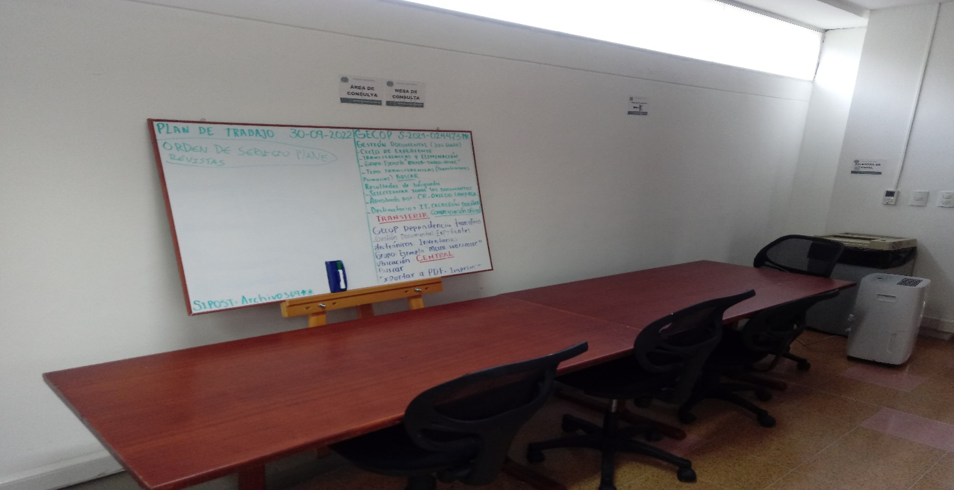
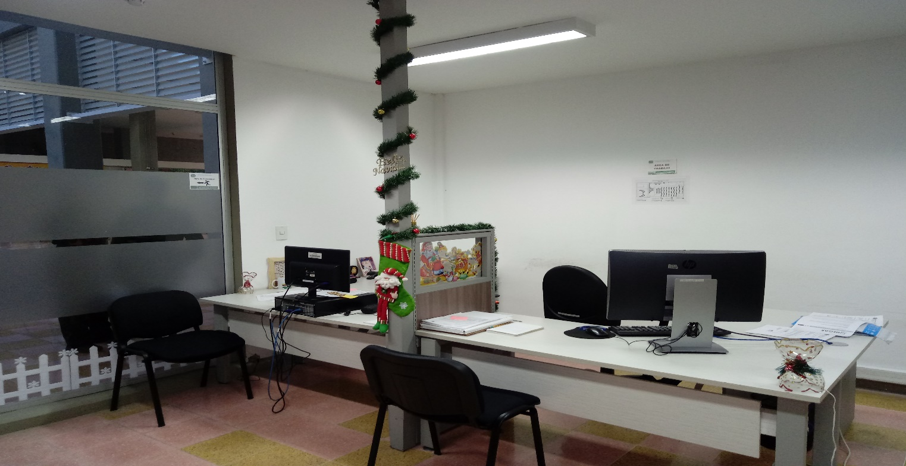
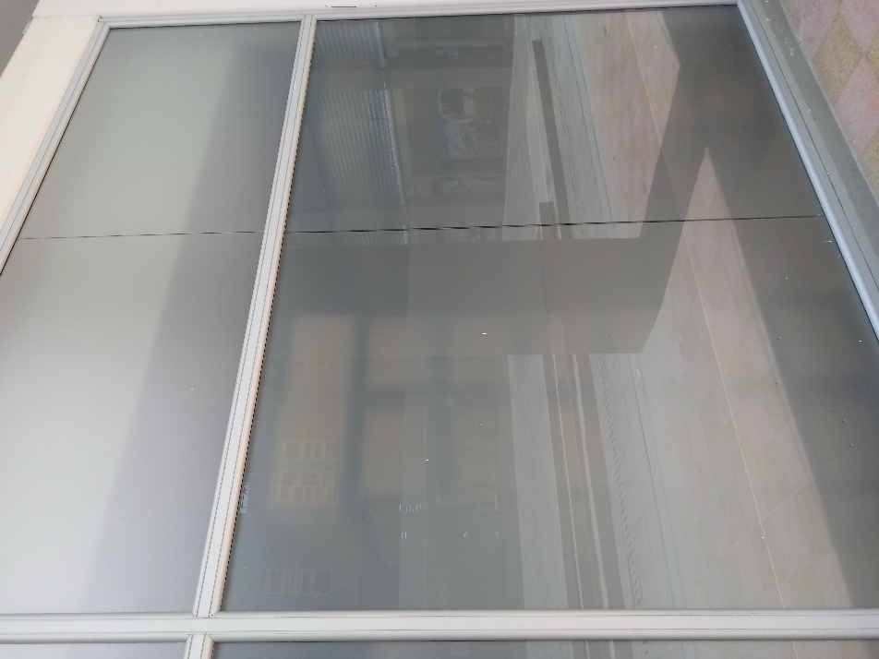

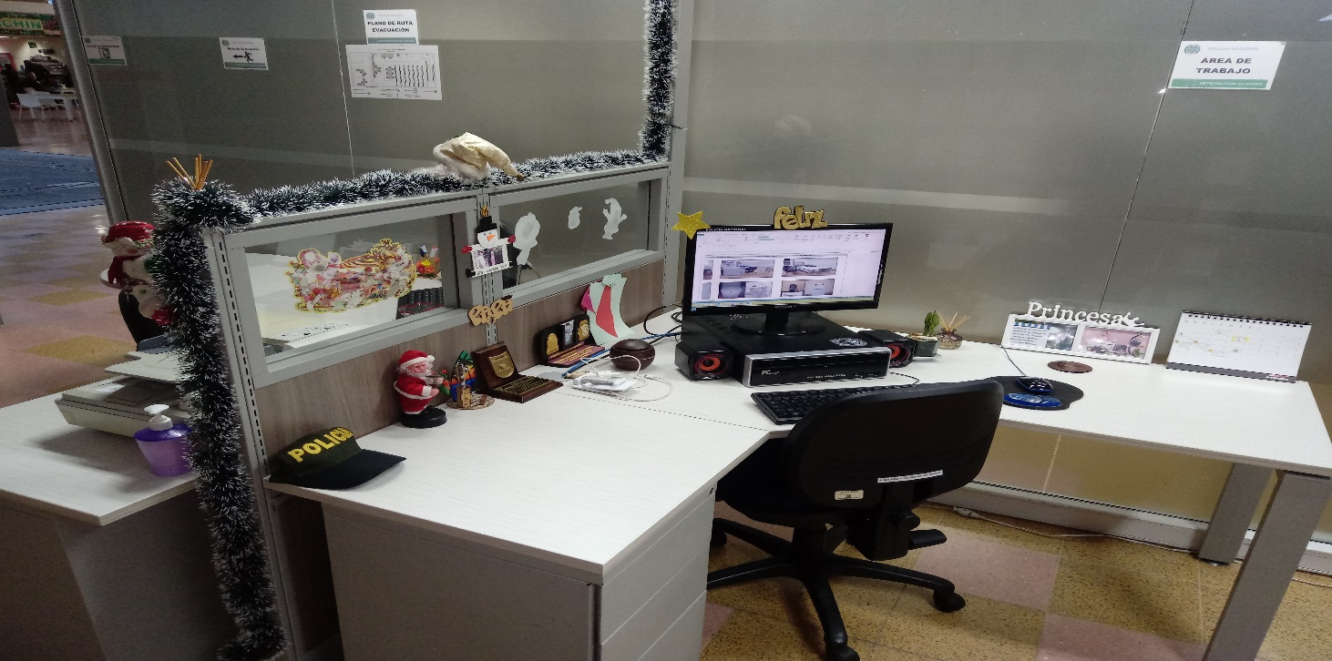

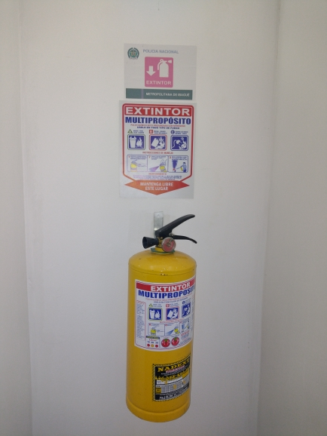
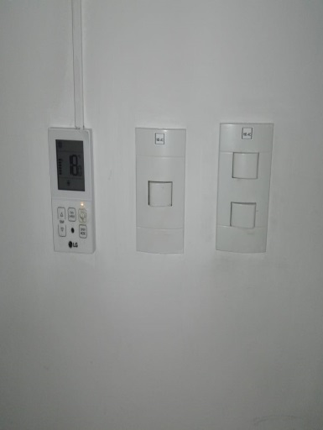
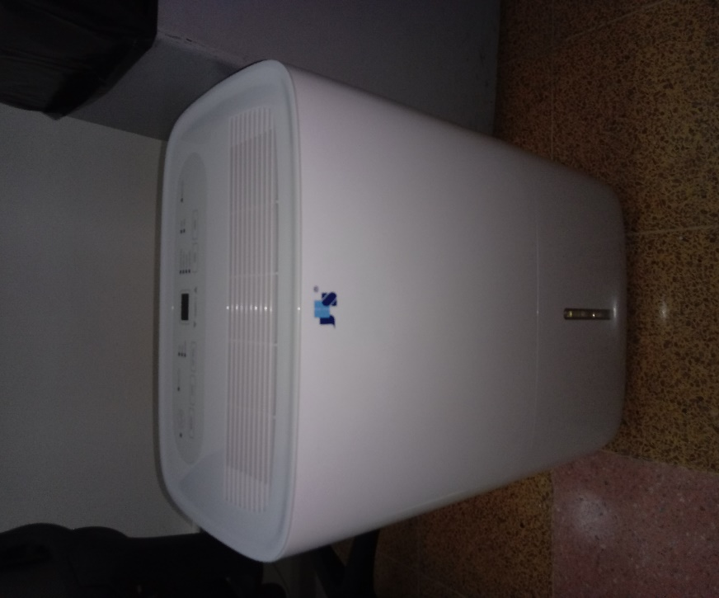
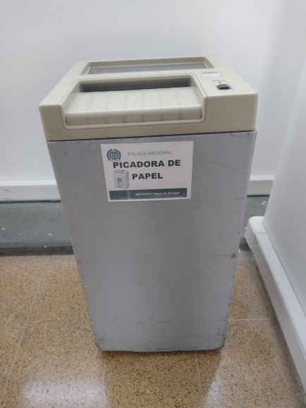
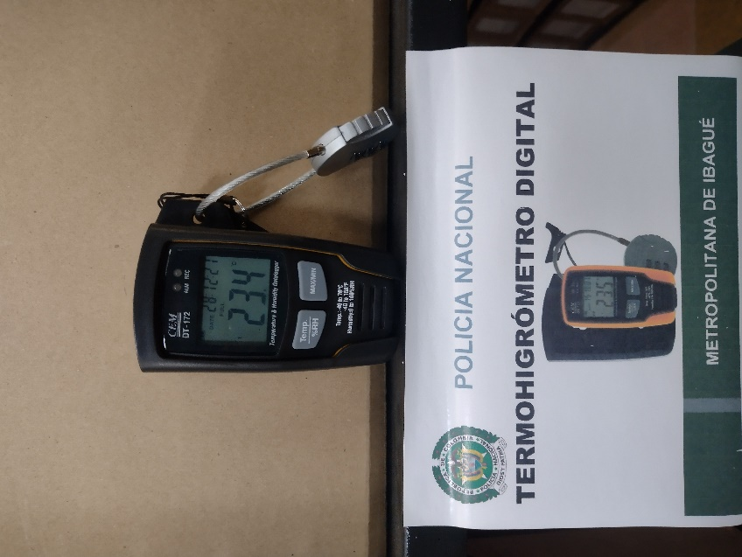
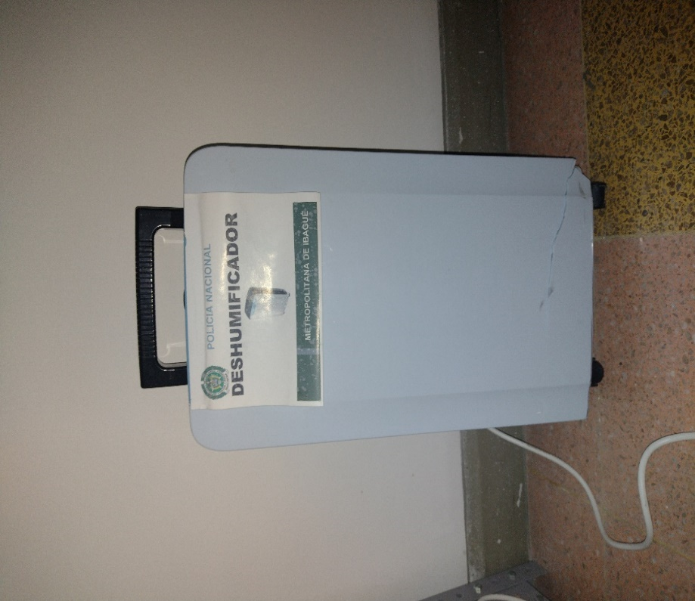

C. CARACTERÍSTICAS DE LA DOCUMENTACIÓN
IDENTIFICACIÓN DEL FONDO ACUMULDADO O DOCUMENTAL
UNIDAD POLICIAL |  |  |  |  |  |  | POLICIA METROPOLITANA DE IBAGUE |  |  |  | DEPENDENCIA PRODUCTORA: |  |  |  | NO APLICA
ACERVO DOCUMENTAL
Fechas Extremas Acervo Documental |  |  |  |  |  | Cantidades de Unidades de Conservación Cajas |  | Cantidad Soporte Documental
Fecha Inicial |  | dia: | mes: | año: |  | NA |  | Archivo de Gestión | Papel (carpetas) | Análogo | Digital | Planos | Libros | Videos | Fotografías |  | Cintas |  | Microfilmes |  | Magnéticos y ópticos |  | Pergaminos
fecha final |  | dia: | mes: | año: |  |  |  |  | NA | NA | NA | NA | NA | NA | NA |  | NA |  | NA |  | NA |  | NA
Fecha Inicial |  | dia: | mes: | año: |  | NA |  | Archivo Central | Papel (carpetas) | Análogo | Digital | Planos | Libros | Videos | Fotografías |  | Cintas |  | Microfilmes |  | Magnéticos y ópticos |  | Pergaminos
 |  | dia: | mes: | año: |  |  |  |  | NA | NA | NA | NA | NA | NA | NA |  | NA |  | NA |  | NA |  | NA
...
B. Inspección y mantenimiento de sistemas de almacenamiento e instalaciones físicas |  |  |  |  |  |  | Archivo Central |  |  | EVALUACION DEL ESTADO DE LOS MATERIALES CONSTRUCTIVOS DE LAS INSTALACIONES |  |  | COMUNICACIÓN OFICIAL ELECTRONICA No. GS-2022-072039-METIB, |  |  | ANUAL |  |  |  |  | INFORME DE NOVEDAD GS-2022-072039-METIB,
C. Saneamiento ambiental: desinfección, desratización y desinsectación |  |  |  |  |  |  | Archivo Central |  |  | ADOPCION DE MEDIDAS DE SEGURIDAD INDUSTRIAL PARA LOS FUNCIONARIOS |  |  | CRONOGRAMA DE LIMPIEZA MENSUAL/CERTIFICADO FUMIGACIÓN |  |  | MENSUAL/SEMESTRAL |  |  |  |  | S/N
D. Monitoreo y control de condiciones ambientales |  |  |  |  |  |  | Archivo Central |  |  | SE REALIZA LA MEDICION DE TEMPERATURA Y HUMEDAD, INFORME DE FLUCTUACIÓN/CALIBRACIÓN DE TERMOHIGROMETROS, LUXOMETROS Y AIRES ACONDICIONADOS. |  |  | INFORME DE FLUCTUACIÓN GS-2022-052614-METIB; GS-2022-060151-METIB; GS-2022-068793-METIB; GS-2022-075114-METIB. |  |  | MENSUAL/ANUAL |  |  |  |  | INFORMES DE NOVEDADES AIRES GS-2022-046161-METIB; GS-2022-057280-METIB; GS-2022-060267-METIB
E. Almacenamiento y re-almacenamiento |  |  |  |  |  |  | Archivo Central |  |  | INFORME DE ACTIVIDADES SOBRE CAMBIO DE UNIDADES DE CONSERVACIÓN EN LOS DEPÓSITOS DE ARCHIVO (GESTIÓN, CENTRAL/INTERMEDIO E HISTÓRICO) |  |  | ENTREGA DE CARPETAS A LAS UNIDADES. |  |  | ANUAL |  |  |  |  | S/N
F. Prevención de emergencias y atención de desastres. |  |  |  |  |  |  | Archivo Central |  |  | SE ELABORÓ EL PLAN DE EMERGENCIAS Y SE SOCIALIZO AL PERSONAL DE GUGED |  |  | ACTA 087 COMAN-GUGED SOCIALIZACION PLAN DE EMERGENCIAS 17/11/2022 |  |  | SEMESTRAL |  |  |  |  | S/N
PLAN DE CONSERVACIÓN PREVENTIVA
Programa |  |  |  |  |  |  | Clase de Archivo |  |  | Actividad |  |  | Evidencia |  |  | periodicidad |  |  |  |  | Observaciones
A. Preservación digital a largo plazo |  |  |  |  |  |  | Digitales y/o electrónicos |  |  | Preservación de los documentos digitales y/o electrónicos de archivo durante su ciclo vital. |  |  | COMUNICACIÓN OFICIAL ELECTRONICA No. GS-2022-023919-METIB |  |  | No aplica |  |  |  |  | La documentación producida se esta almacenando en los resplado de los discos duros C y D de los equipos computos.
EVIDENCIA FOTOGRÁFICA
SE DEBERÁ ANEXAR FOTOGRAFÍAS QUE DEN CUANTA DE LAS CONDICIONES DE ORGANIZACIÓN, ADMINISTRACIÓN, CUSTODIA Y CONSERVACIÓN DE LOS ACERVOS DOCUMENTALES
Plan de conservación de preventiva
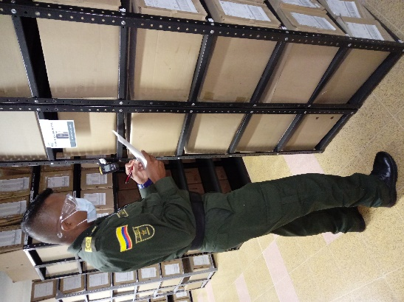
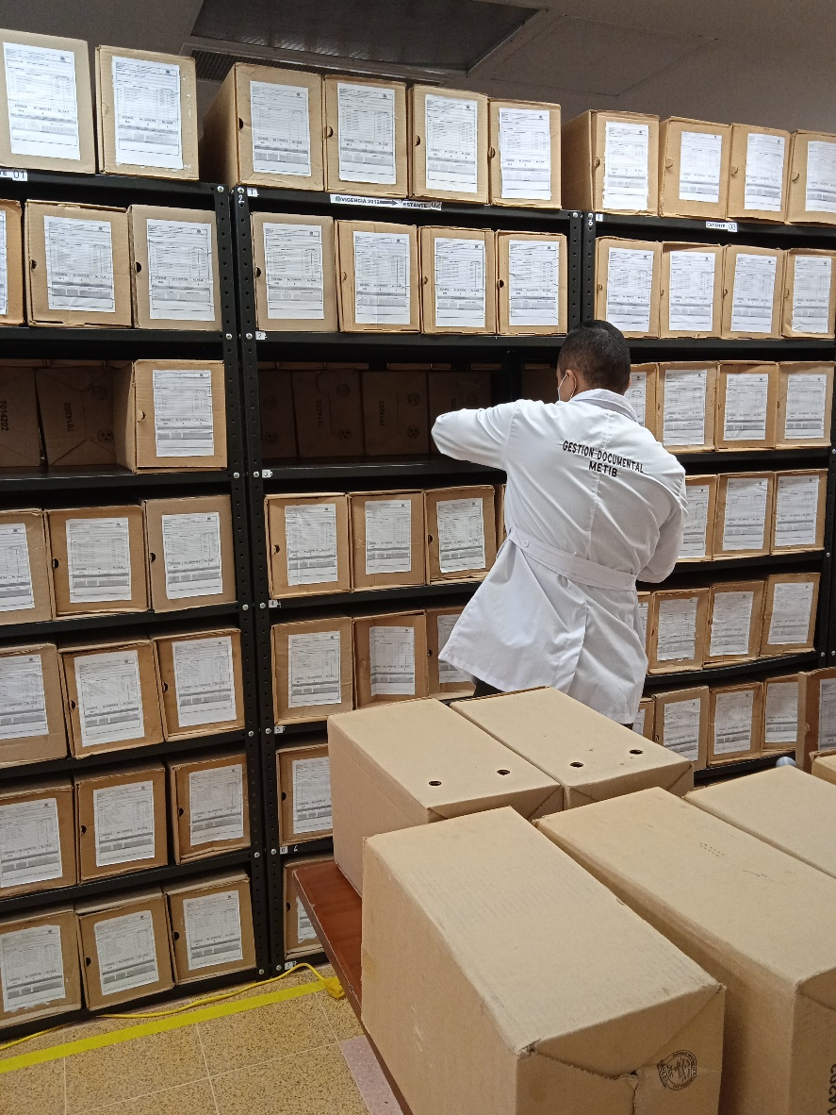
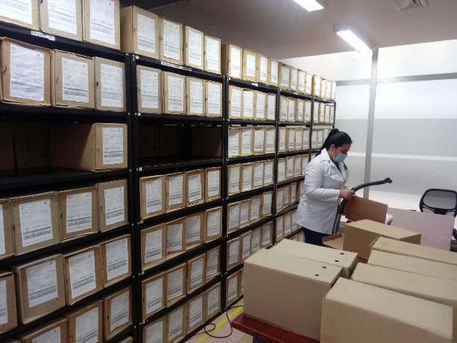

Fecha de Elaboración |  |  |  | 21 | 11 | 2022 |  | Fecha de Elaboración |  | 21 | 11 | 2022 |  |  |  | VISTO BUENO JEFE DE LA UNIDAD
Diagnostico Elaborado por: |  |  |  | SI. |  |  |  | Jefe Grupo de Gestión Documental |  | IT. |  |  |  |  |  | Comandante de Unidad |  | CR.
 |  |  |  | Grado Nombres y Apellidos |  |  |  |  |  | Grado Nombres y Apellidos |  |  |  |  |  |  | Grado Nombres y Apellidos

Firma |  |  |  |  |  |  |  | Firma |  |  |  |  |  |  |  |  | Firma

